상품제안서
송월 H라인 우산&타올 세트15 (S.W 모던체크+H.C 플로우) | 상품코드: S26482

 |  |  |  |  |  |  | 02-713-8555 | www.synergygift.co.kr
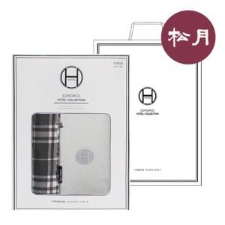

【상세/제작정보】

【인쇄/포장옵션】 | 실크, 자수 / 포장지포장

【공급단가】 | 수량 | 50~ | 100~ | 500~ | 1,000~ | 2,000~
*VAT별도 | 단가 | 19,770원 | 19,460원 | 19,010원 | 18,250원 | 17,490원

【상품 URL】 | https://www.synergygift.co.kr:443/src/goods_detail.php?gdno=26482

